目次・概要
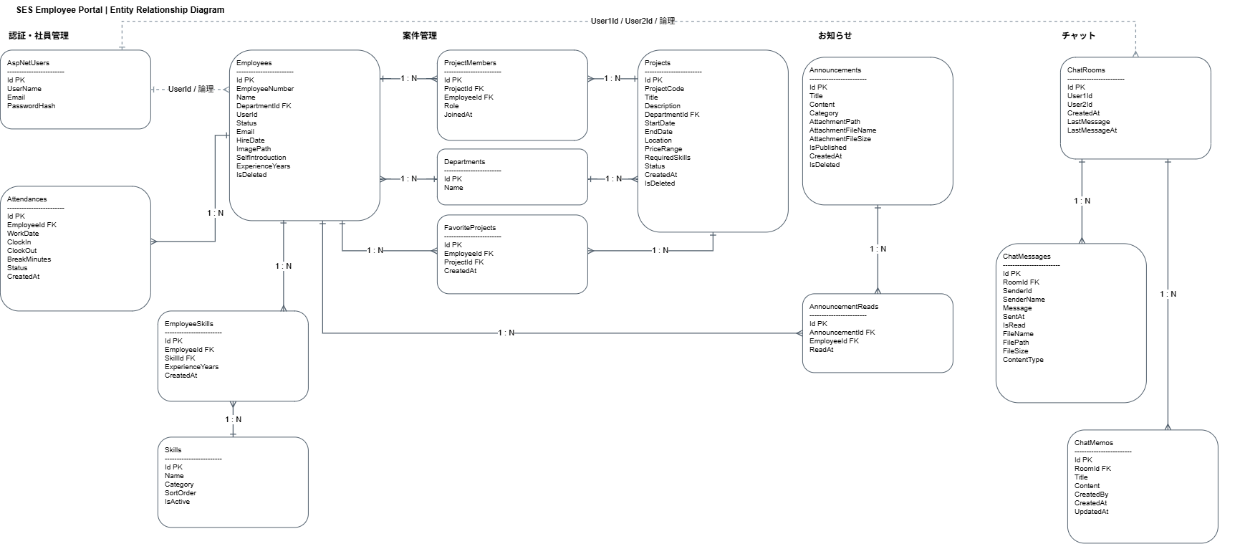
No | 物理名 | 論理名 | 用途 | ER図
1 | AspNetUsers | ーーーテーブル | ASP.NET Core Identityによるログインユーザーの 認証情報・アカウント情報を管理する。
2 | Departments | 部署テーブル | 社員が所属する部署の情報を管理する。
3 | Employees | 社員テーブル | 社員の基本情報、所属部署、社員ステータス、 プロフィール、自己紹介などを管理する。
4 | Attendance | 勤怠テーブル | 社員の出退勤、勤務日、休憩時間、勤怠区分などの 勤怠情報を管理する。
5 | Skills | スキルテーブル | 社員が保有できるスキルの名称、カテゴリ、表示順、 有効状態などを管理するスキルマスタ。
6 | EmployeeSkills | 社員スキルテーブル | 社員とスキルの紐付けを管理し、各社員の保有スキルや 経験年数を管理する。
7 | Projects | プロジェクトテーブル | SES案件の案件情報、案件名、案件ステータスなどを 管理する。
8 | ProjectMembers | プロジェクトメンバーテーブル | 案件と社員の所属関係を管理し、案件内での社員の役割や 参画日時を管理する。
9 | FavoriteProjects | お気に入りプロジェクトテーブル | 社員が案件をお気に入り登録した情報を管理する。
10 | Announcements | お知らせテーブル | 社員向けのお知らせのタイトル、本文、区分、公開状態、 添付ファイルなどを管理する。
11 | AnnouncementReads | お知らせ既読テーブル | 社員ごとのお知らせ閲覧状況と閲覧日時を管理する。
12 | ChatRooms | チャットルームテーブル | 社員同士のチャットルームと、最終メッセージなどの ルーム情報を管理する。
13 | ChatMessages | チャットメッセージテーブル | チャットルーム内で送受信されたメッセージ、送信者、 送信日時、既読状態、添付ファイルなどを管理する。
14 | ChatMemo | チャットメモテーブル | チャットルームに紐付く共有メモのタイトル、本文、 作成者、作成日時、更新日時などを管理する。

